Exerc 2
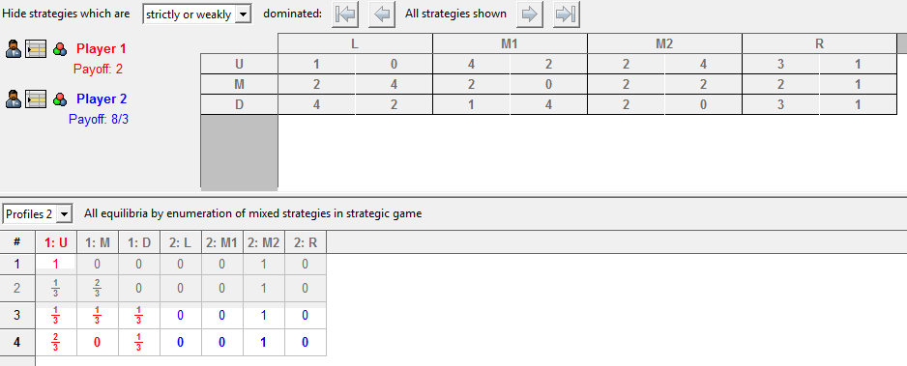
Considere o jogo mostrado abaixo

 | P1/P2 | L | M1 | M2 | R
 | U | 1,0 | 4.2 | 2,4 | 3,1
 | M | 2,4 | 2,0 | 2,2 | 2,1
 | D | 4,2 | 1,4 | 2,0 | 3,1

Encontre:

2.1 - Estratégias dominadas
 | Comparar linhas |  |  |  | Comparar colunas
 | U COM M (1 > 2 => NÃO) |  |  |  | L COM M1 (0 > 2 => NÃO)
 | M COM U (2 > 1; 2 > 4 => NÃO) |  |  |  | M1 COM L (2 > 0 => NÃO)
 | U COM D (1 > 4 => NÃO) |  |  |  | L COM M2 (0 > 4 => NÃO)
 | D COM U (4 > 1; 1 > 4 => NÃO) |  |  |  | M2 COM L (4 > 0 => 2 > 4 => NÃO)
 | M COM D (2 > 4 => NÃO) |  |  |  | L COM R (0 > 1) => NÃO)
 | D COM M (4 > 2; 1 > 2 => NÃO) |  |  |  | R COM L (1 > 0; 1 > 4 => NÃO)
 |  |  |  |  | M1 COM M2 (2 > 4 => NÃO)
 |  |  |  |  | M2 COM M1 (4 > 2; 2 >0; 0 > 4 => NÃO)
 | Não existem estratégias dominadas |  |  |  | M1 COM R (2 > 1; 0 > 1 => NÃO)
 |  |  |  |  | R COM M1 (1 > 2; => NÃO)
 |  |  |  |  | M2 COM R (4 > 1; 2 > 1; 0> 1 => NÃO)
 |  |  |  |  | R COM M2 (1 > 4 => NÃO)

2.2 - Melhores respostas

P1 tem M como estratégia fracamente dominada em M2 e R
R é uma estratégia dominada para P2

P1/P2 | L | M1 | M2
U | 1,0 | 4,2 | 2,4
D | 4,2 | 1,4 | 2,0

2.3 - Solução por dominância

Não existem soluções por dominância

2.4 - Equilíbrios puros

Achei 1 equilíbrio puro: (U, M2) - grifado em amarelo na tabela e confirmado pelo Gambit.

2.5 - Equilíbrios mistos

Achei 2 equilíbrios mistos: 1/3 e 2/3 - conforme Gambit

Exerc 3
3 - Jogo da Barganha

3.1 - Descreva o jogo na forma extensiva

1,2

3.2 - Aplique BI para encontrar a solução

Neste caso específico para Beti não vai fazer diferença Aceitar o rejeitar pois seu ganho vai ser sempre 2. Para Ana é melhor aceitar (vai ganhar 1 ao invés de 0)

Exerc 4
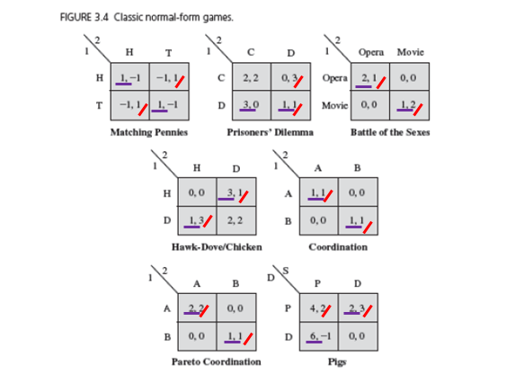
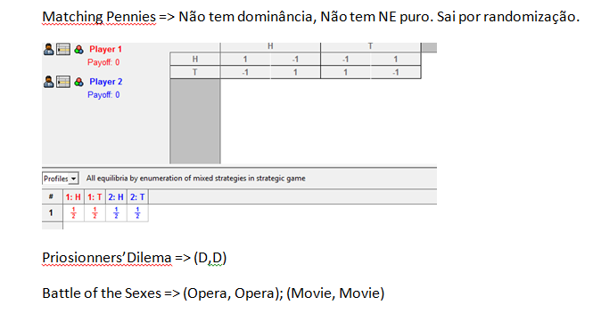
4 - Ache as soluções de equilíbrio de Nash para cada um dos jogos clássicos mostrados abaixo

Exerc 5
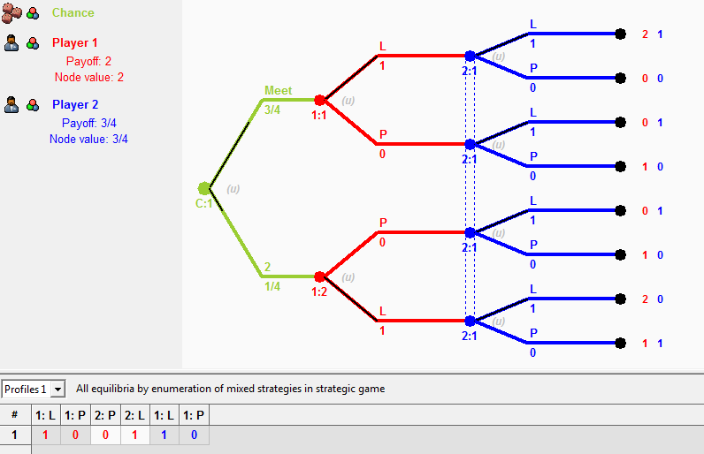
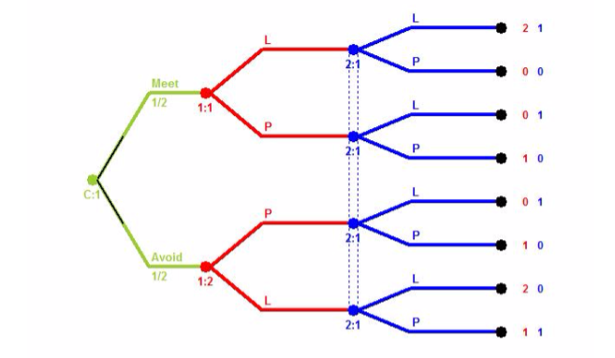
5 - Batalha dos sexos

Encontre o eq Bayes_Nash para este jogo nas seguintes situações:

5.1 - p=1/4

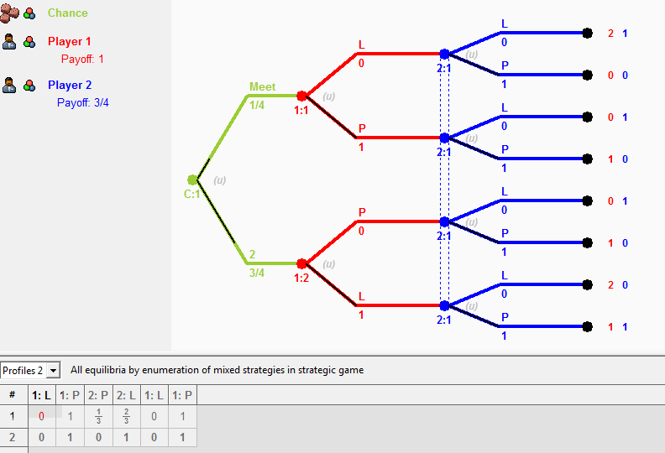

5.2 - p=1/2
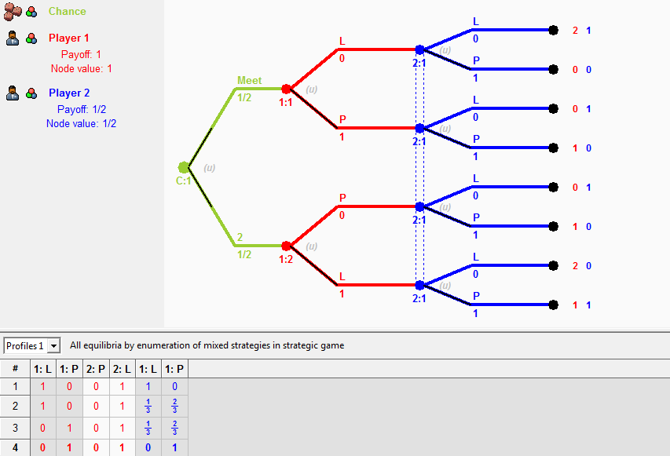

5.3 p=3/4

